1.연구비자동산출식
연구비 예산서 작성을 위하여 간접비율 및 총연구비를 입력하면 직접비, 간접비, 부가세가 자동으로 계산됩니다. 참고용으로 사용하시되 산출된 부가세는 꼭 동일한 금액으로 계상해 주십시오. O 1번 : 국가연구개발사업(위탁제외) O 2번 : 국가연구개발사업 중 위탁과제, 공공기관(국가, 지자체 등), 민간기관 등 지원 용역과제 O 3번 : 서울산업진흥원 R&D과제(용역제외) O 4번 : 지원기관의 규정상 사업비대비 비율을 적용하는 기타 용역과제
 | ■ 직접비/인건비+경비 대비 간접비율 |  |  |  |  |  | ■ 공급가액(부가세 제외 금액) 대비 간접비율
 | * 부가세 별도 계약은 부가세 포함 총연구비 입력 |  |  |  |  |  | * 부가세 별도 계약은 부가세 포함 총연구비 입력
 | 1번. 비과세과제 |  |  | 2번. 과세과제 |  |  | 3번. 비과세과제 |  |  | 4번. 과세과제

 | 간접비율 선택 | 27.97% |  | 간접비율 선택 | 6.00% |  | 간접비율 선택 |  |  | 간접비율 선택
 | 총연구비 입력 |  | 원 | 총연구비 입력 |  | 원 | 총연구비 입력 |  | 원 | 총연구비 입력 |  | 원

 | 권장 직접비 | - | 원 | 권장 직접비 | - | 원 | 권장 직접비 | - | 원 | 권장 직접비 | - | 원
 | 권장 간접비 | - | 원 | 권장 간접비 | - | 원 | 권장 간접비 | - | 원 | 권장 간접비 | - | 원
 | 권장 직접비는 백원단위 반올림 금액으로 표기됨 |  |  | 부가세 | - | 원 | 권장 직접비는 백원단위 반올림 금액으로 표기됨 |  |  | 부가세 | - | 원
 | 직접비 | - |  | 직접비 | - |  | 직접비 | - |  | 직접비 | -
 | 간접비 | - |  | 간접비 | - |  | 간접비 | - |  | 간접비 | -
 |  |  |  | 부가세 | - |  |  |  |  | 부가세 | -
 |  |  |  | 공급가액 | - |  |  |  |  | 공급가액 | -

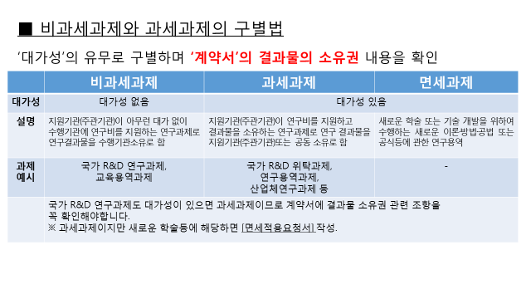

2.인건비기준단가
 | ● 예산비목 안내 (인건비)

구분 | 적 요 |  | 비 고
책임연구원 | 해당 용역수행을 지휘·감독하며 결론을 도출하는 역할을 수행하는자로 1인을 원칙으로 함. - 공공기관 등(계약법을 따를 경우) 학술연구용역인건비 기준단가 : 7,567,456원 (2026년 기준) - 민간기관과제 등 우리기관 내부지침을 따르는 경우 서울시립대학교 소속 연구자 직급별 기준단가 참고 |  | ※ 전임교원 인건비 - 월 지급액 상한액 준수 : 표 1 직급별 기준단가의 50%를 초과할 수 없음 ex) 부교수는 1개의 용역과제에서 월400만원을 초과하여 지급받을 수 없음 - 지급방법 : 정기인건비 지급이 아닌 정산신청에 의한 분기별 수당으로 지급 | 3783728 | 2 | 7,567,456
연구원 | 책임연구원을 보조하는 자로서 대학 조교수 수준의 기능을 보유하고 있어야 함. - 공공기관 등(계약법을 따를 경우) 학술연구용역인건비 기준단가 : 5,802,624원 (2026년 기준) - 민간기관과제 등 우리기관 내부지침을 따르는 경우 서울시립대학교 소속 연구자 직급별 기준단가 참고 |  |  | 2901312 | 2 | 5,802,624
연구보조원 | 통계처리·번역 등의 역할을 수행하는 자로서 해당 연구분야에 대해 조교정도의 전문지식을 가져야 함. - 공공기관 등(계약법을 따를 경우) 학술연구용역인건비 기준단가 : 3,878,858원(2026년 기준) - 민간기관과제 등 우리기관 내부지침을 따르는 경우 서울시립대학교 소속 연구자 직급별 기준단가 참고 |  |  | 1939429 | 2 | 3,878,858
보조원 | 타자, 계산, 원고정리등 단순한 업무처리를 수행함. - 공공기관 등(계약법을 따를 경우) 학술연구용역인건비 기준단가 : 2,909,242원(2026년 기준) - 민간기관과제 등 우리기관 내부지침을 따르는 경우 서울시립대학교 소속 연구자 직급별 기준단가 참고 |  |  | 1454621 | 2 | 2,909,242

공공기관 과제(국가, 지자체, 공단, 공사 등) 적용 단가(계약법) |  | 민간용역과제 적용 단가(국가연구개발사업과 동일)
